記載方法★必読★
 |  | 交付申請書類 記載方法

1 | 「基本情報入力」シートに必要事項を記載（青のセル）
 | 各シートの該当項目（ピンクのセル）に自動入力されるようになっています。
2 | ①交付申請書（様式第１号）より順に（①⇒⑧）作成
 | エクセル画面の下部分（赤で囲んだ部分）をクリックしていただくと次のワークシートにかわります。
 | 右にその他ワークシートがありますので、左端の矢印を押してワークシートを動かしてください。

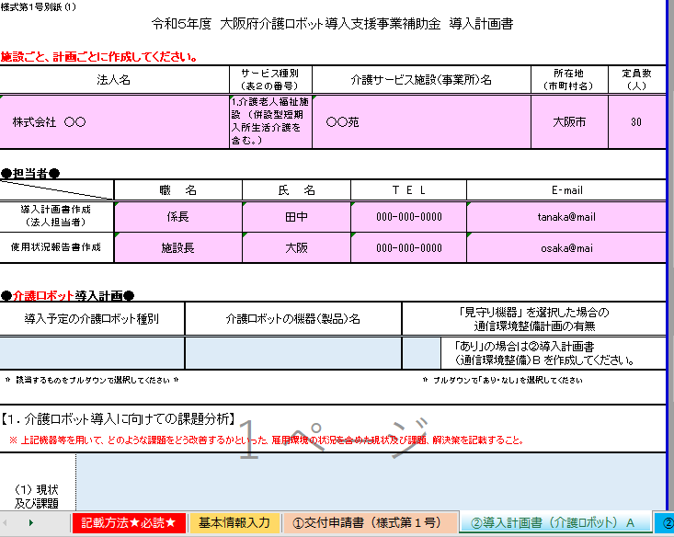

3 | ②導入計画書は、「計画ごと」にそれぞれ提出が必要です。
 | 【例】
 | ●「見守り機器」のみの場合 ⇒ 「②導入計画書 （介護ロボット）A」シートを作成。
 | ●「見守り機器導入に伴う通信環境整備」のみの場合 ⇒ 「②導入計画書 （通信環境整備）B」 シートを作成。
 | ●「見守り機器」と「見守り機器導入に伴う通信環境整備」の場合 ⇒ 「②導入計画書 （介護 ロボット）A」シート と 「②導入計画書 （通信環境整備）B」 シートを作成。
 | ●「移乗介護（非装着型）」 と 「入浴支援」の場合 （介護ロボットを２計画） ⇒ 「②導入計画書 （介護ロボット）A」 シートと 「②導入計画書 （介護ロボット）C」 シートを作成。

 | ただし、「見守り機器の導入に伴う通信環境整備」については、【①Wi-Fi、②インカム、 ③介護記録ソフト】の３つがありますが、２つ以上同時に整備を行う場合であっても、計画 書は「通信環境整備」として、１枚にまとめていただき、①②③それぞれの整備について、 もれなく記載してください。
介護ロボット専用メールアドレス： koreikaigo-robot@gbox.pref.osaka.lg.jp

基本情報入力
青色の箇所のみ入力してください。
交付申請書、各導入計画書のピンクの箇所へ転記されます。

申請日
令和 | 年 | 月 | 日

1.法人について
法人名 |  |  | サービス種別 （表２の番号）プルダウン式 | 介護サービス施設（事業所）名 | 事業所所在地 （市町村名） | 定員数 （人）
...
 |  |  |  |  |  |  | ←左記のメールアドレスは３年間 「使用状況報告書」 の連絡用として使用しますので、 法人又は施設のアドレスをご記入ください。
...
プルダウンで入力
してください。
...

①交付申請書（様式第１号）
ピンク色の箇所は
すべて「基本情報入力シート」から転記されますので、
上書きして計算式を壊さないでください。
様式第１号
 |  |  |  | 令和 年 月 日

大阪府知事 様

 |  |  | 住所 （法人所在地）
 |  |  | 〒

 |  |  | 法人名

 |  |  | 代表者 職 ・ 氏名

令和 | ５ | 年度大阪府介護ロボット導入支援事業補助金交付申請書

標記の補助金について、大阪府介護ロボット導入支援事業補助金交付要綱（大阪府地域医療介護総合確保基金事業）第４条の規定により、下記のとおり申請します。 また、標記の補助金により導入する介護ロボット及び見守り機器の導入に伴う通信環境の整備について他の行政機関等から補助金等の交付を受けていないことを誓約するとともに、大阪府が他の行政機関等に対し補助金等の交付の状況を確認することに同意します。
記

１ 交付申請額 | 金 | 0 | 円
...

②導入計画書（介護ロボット）Ａ
介護ロボット用
...
ピンク色の箇所は
すべて「基本情報入力シート」から転記されますので、
上書きして計算式を壊さないでください。
 |  |  |  |  | 所在地 （市町村名） | 定員数 （人）
...
 |  | E‐mail
...
青色の箇所のみ入力してください。
...
 |  |  | ③ 介護記録ソフトウェア

なし |  |  |  | あり |  | なし

 |  |  | 「なし」の場合、Ｒ５年度導入予定

下欄に製品名等を記載すること。
...
 |  | 製品名
...
ピンク色の箇所は
すべて「基本情報入力シート」から転記されますので、
上書きして計算式を壊さないでください。
 |  |  | 該当する場合 〇を選択
 | 人
 | 人
...

②導入計画書（通信環境整備）B
通信環境整備用
...
ピンク色の箇所は
すべて「基本情報入力シート」から転記されますので、
上書きして計算式を壊さないでください。
 |  |  |  |  | 所在地 （市町村名） | 定員数 （人）
...
 |  | E‐mail
...
以下、青色の箇所のみ入力してください。
...
 |  |  | ③ 介護記録ソフトウェア

なし |  |  |  | あり |  | なし

 |  |  | 「なし」の場合、Ｒ５年度導入予定

下欄に製品名等を記載すること。
...
 |  | 製品名
...
ピンク色の箇所は
すべて「基本情報入力シート」から転記されますので、
上書きして計算式を壊さないでください。
 |  |  | 該当する場合 〇を選択
 | 人
 | 人
...

②導入計画書（介護ロボット）C
介護ロボット用
...
ピンク色の箇所は
すべて「基本情報入力シート」から転記されますので、
上書きして計算式を壊さないでください。
 |  |  |  |  | 所在地 （市町村名） | 定員数 （人）
...
 |  | E‐mail
...
青色の箇所のみ入力してください。
...
 |  |  | ③ 介護記録ソフトウェア

なし |  |  |  | あり |  | なし

 |  |  | 「なし」の場合、Ｒ５年度導入予定

下欄に製品名等を記載すること。
...
 |  | 製品名
...
ピンク色の箇所は
すべて「基本情報入力シート」から転記されますので、
上書きして計算式を壊さないでください。
 |  |  | 該当する場合 〇を選択
 | 人
 | 人
...

⑥暴力団登審査情報
...
法人住所ではなく、役員それぞれの住所を記入
してください。
なお、「社会福祉法人」の役員は
理事（６名以上）・監事（２名以上）、
「医療法人」の役員は
理事（３名以上）・監事（１名以上）
を記入してください。
また、理事長の住所は「現在事項全部証明書」に
記載されている住所と同じか確認してください。
...
性別 | 住所（所在地）
...

※さわらないでください（大阪府管理用）
導入計画書 | 日付 | 法人名 | 郵便番号 | 法人住所 | 導入計画書作成担当者 （法人担当者） | 担当者TEL | 担当者E‐mail | 使用状況報告書作成担当者 | 担当者TEL | 担当者E‐mail | サービス種別 | 施設名称 | 所在市町村名 | ロボット種別 | 介護ロボット等の名称 | 台数 | 購入又はリース | 補助率 | 所要額（機器ごと） | 所要額合計
① | 令和 年 月 日 |  |  |  | 0 | 0 | 0 | 0 | 0 | 0 |  |  |  |  |  | 0 | 0 | 0 |  | 0
② | 令和 年 月 日 |  |  |  | 0 | 0 | 0 | 0 | 0 | 0 |  |  |  |  |  | 0 | 0 | 0
③ | 令和 年 月 日 |  |  |  | 0 | 0 | 0 | 0 | 0 | 0 |  |  |  |  |  | 0 | 0 | 0
大阪府管理用です。
このシートへの入力・印刷の必要はありません。

